2. JUnit Test Result
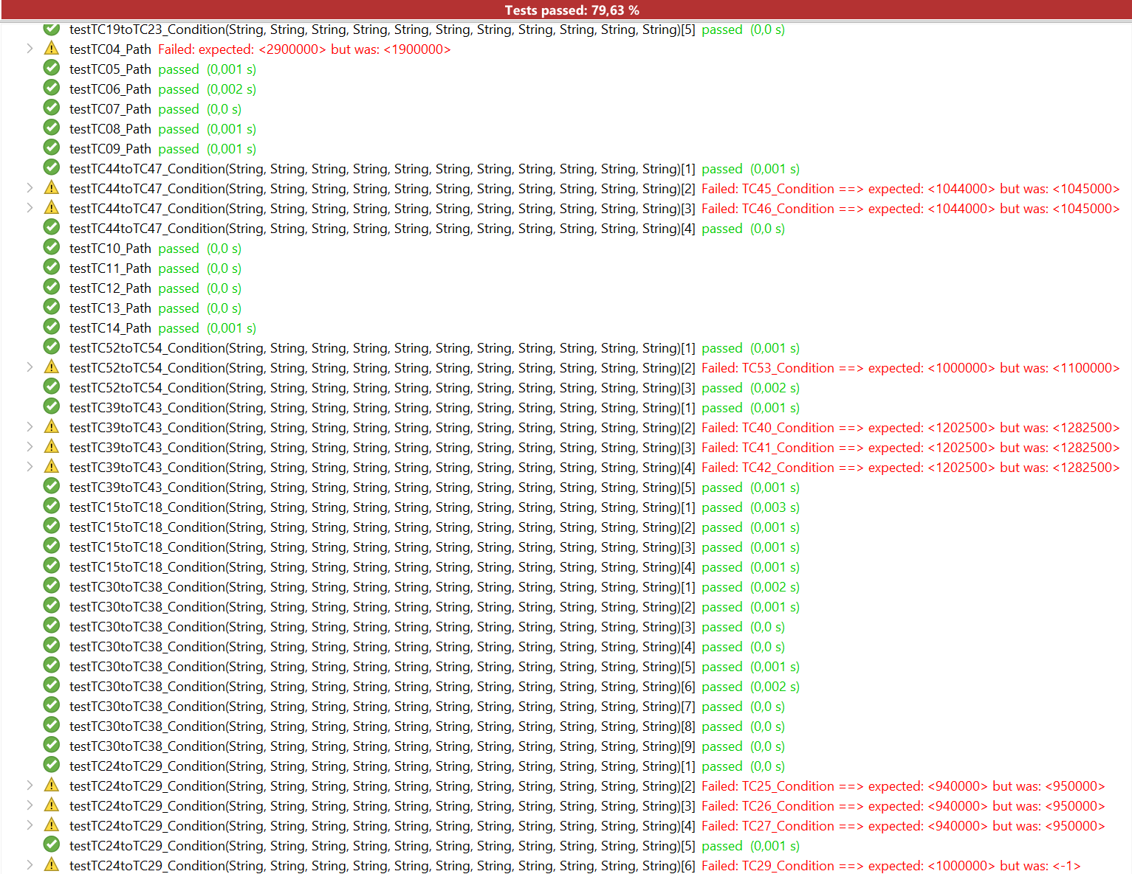
Chuoj hình kết quả các testcases Failed

